Hoja1
$$\hat{y}$$
$$(y−\hat{y})$$
$${(y−\hat{y}) }^{2}$$
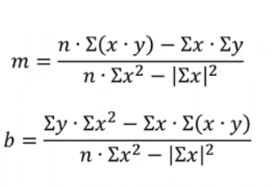
 | x | y
 | E [Mv] | P[psi] | E.P | E^2
1 | 0.005 | 0.150 | 0.00075 | 0.000025 | 0.6002 | -0.450 | 0.20268004
2 | 0.398 | 10.150 | 4.0397 | 0.158404 | 10.04792 | 0.102 | 0.01042033
3 | 0.768 | 19.460 | 14.94528 | 0.589824 | 18.94272 | 0.517 | 0.26757860
4 | 1.631 | 40.350 | 65.81085 | 2.660161 | 39.68924 | 0.661 | 0.43660378
5 | 2.148 | 51.180 | 109.93464 | 4.613904 | 52.11792 | -0.938 | 0.87969393
6 | 4.121 | 99.700 | 410.8637 | 16.982641 | 99.54884 | 0.151 | 0.02284935
 | 9.071 | 220.990 | 605.595 | 25.005 |  |  | 1.820

$$S_{e}$$
 |  |  | m | 24.04 |  |  | 0.67
 |  |  | b | 0.48

 |  | y=mx+b | y=24.04x+0.48

DETERMINE EL RANGO CON UN NIVEL DE SIGNIFICANCIA DEL 95% SI EL VOLTAJE ES DE 2.54

$$\hat{y}−2S_{e}$$
$$\hat{y(2.54)}$$
$$\hat{y}+2S_{e}$$
 |  | y=24.04x+0.48 |  | X | 2.54 |  | Intervalo 1 | 60.2016
 |  |  |  |  |  |  | Intervalo 2 | 62.8816
 |  |  |  |  | 61.5416

